Sheet1
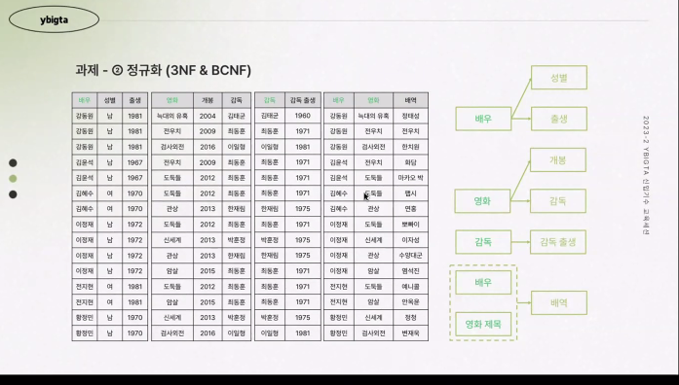
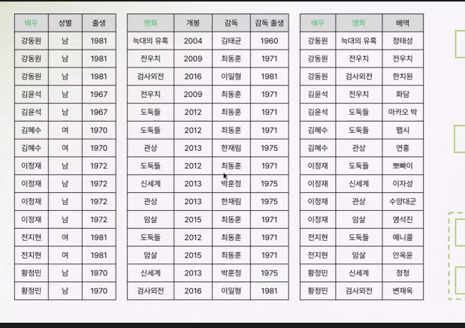
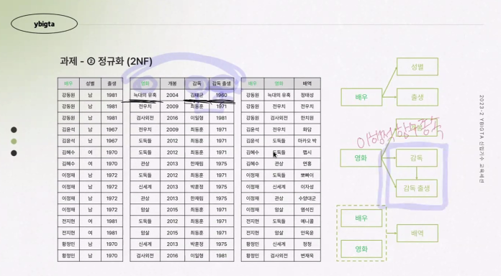
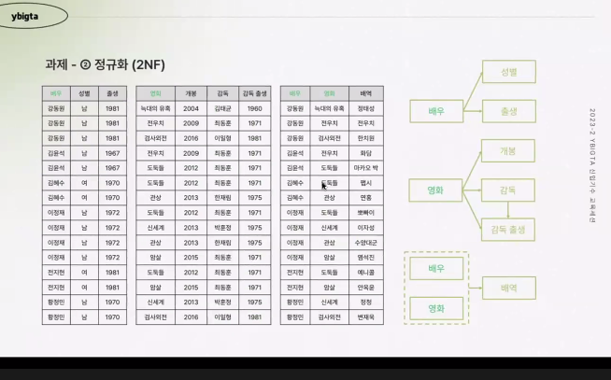

배우+영화라는 복합키가 프라이머리키가 됨
배역만이 완전 종속

 | 이행성 함수 종속관계를 쪼개주어야 함

